Лист1
 | РФ - тыс. человек
 | Годы | 2013 | 2014 | 2015 | 2016 | 2017 | 2018 | 2019 | 2020 | 2021 | 2022 | 2023
 | преступность (y), тыс. чел. | 2206.2 | 2166.4 | 2352.1 | 2160 | 2058.5 | 1992 | 2000 | 2044.2 | 2004.4 | 1966.8 | 1804.8 | 22755.4
 | бедность (x) | 15600 | 16300 | 19800 | 19600 | 19200 | 18800 | 18400 | 18100 | 16400 | 13300 | 12400 | 187900
 | Абсолютный прирост (убыли) на цепной основе
 | (y) -39,8=2166,4-2206,2 |  | -39.8 | 185.7 | -192.1 | -101.5 | -66.5 | 8 | 44.2 | -39.8 | -37.6 | -162
 | (x) 700=16300-15600 |  | 700 | 3500 | -200 | -400 | -400 | -400 | -300 | -1700 | -3100 | -900
 | Абсолютный прирост (убыли) на базисной основе
 | (y) 145,9=2352,1-2206,2 |  | -39.8 | 145.9 | -46.2 | -147.7 | -214.2 | -206.2 | -162 | -201.8 | -239.4 | -401.4
 | (x) 4200=19800-15600 |  | 700 | 4200 | 4000 | 3600 | 3200 | 2800 | 2500 | 800 | -2300 | -3200
 | Темпы роста (убыли)
 | (y) 98,20=(2166,4/2206,2)*100% |  | 98.20% | 108.57% | 91.83% | 95.30% | 96.77% | 100.40% | 102.21% | 98.05% | 98.12% | 91.76%
 | (x) 104,49%=(16300/15600)*100% |  | 104.49% | 121.47% | 98.99% | 97.96% | 97.92% | 97.87% | 98.37% | 90.61% | 81.10% | 93.23%
 | Средний темп роста (убыли)
 | (y) | 98.12%
 | (x) | 98.20%
 | Темпы прироста (убыли)
 | (y) -1,80=(2206,2/-39,8)*100% |  | -1.80% | 8.57% | -8.17% | -4.70% | -3.23% | 0.40% | 2.21% | -1.95% | -1.88% | -8.24%
 | (x) 4,49=(700/15600)*100% |  | 4.49% | 21.47% | -1.01% | -2.04% | -2.08% | -2.13% | -1.63% | -9.39% | -18.90% | -6.77%
 | Средний темп прироста (убыли)
 | (y) -1,88=98,12%-100% | -1.88%
 | (x) -1,80=98,20%-100% | -1.80%
 | Абс.значение 1% прироста (убыли)
 | (y) 22,062=2206,2/100 | 22.062 | 21.66 | 23.521 | 21.6 | 20.585 | 19.92 | 20 | 20.442 | 20.044 | 19.668 | 18.048
 | (x) 156 = 15600/100 | 156 | 163 | 198 | 196 | 192 | 188 | 184 | 181 | 164 | 133 | 124
 | Показатели наглядности
 | (y) 106,61=(2352,1/2206,2)*100% |  | 98.20% | 106.61% | 97.91% | 93.31% | 90.29% | 90.65% | 92.66% | 90.85% | 89.15% | 81.81%
 | (x) 126,92=(19800/15600)*100% |  | 104.49% | 126.92% | 125.64% | 123.08% | 120.51% | 117.95% | 116.03% | 105.13% | 85.26% | 79.49%

 |  |  |  |  |  |  |  |  |  |  |  |  |  | 1 - код и вывод по коэффициенту корреляции Пирсона
 | xcp | 17081.81818
 | ycp | 2068.672727
 | X^2 | 243360000 | 265690000 | 392040000 | 384160000 | 368640000 | 353440000 | 338560000 | 327610000 | 268960000 | 176890000 | 153760000 | 3273110000
 | Y^2 | 4867318.44 | 4693288.96 | 5532374.41 | 4665600 | 4237422.25 | 3968064 | 4000000 | 4178753.64 | 4017619.36 | 3868302.24 | 3257303.04 | 47286046.34
 | XY | 34416720 | 35312320 | 46571580 | 42336000 | 39523200 | 37449600 | 36800000 | 37000020 | 32872160 | 26158440 | 22379520 | 390819560
 | Gx | 2401.445845
 | Gy | 139.0130673
 | X^2cp | 297555454.5
 | Y^2cp | 4298731.485
 | Xcp^2 | 291788512.4
 | Ycp^2 | 4279406.853
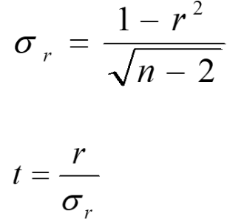
 | XYcp | 35529050.91
 | r | 0.5762158832
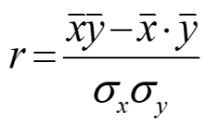
 | Оценка надежности коэф. корр.

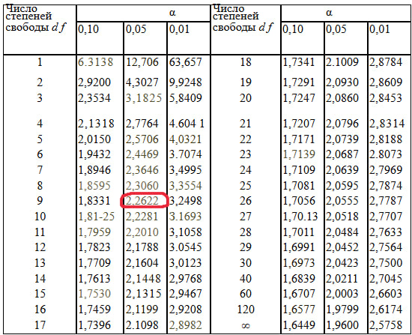
 | Gr | 0.2226584187
 | t-student | 2.587891743
 | r^2 | 0.332024744

 |  |  |  |  |  |  |  | 1 -

 | Python выдал такое же значение => все расчеты верны. Вывод: существует корреляция на высоком уровне статистической значимости, уровень преступности прямо пропорционально умеренно зависит от уровня бедности.

1 - | Вывод: полученное значение t-критерия превышает табличное, следовательно, связь показателей является надежной.

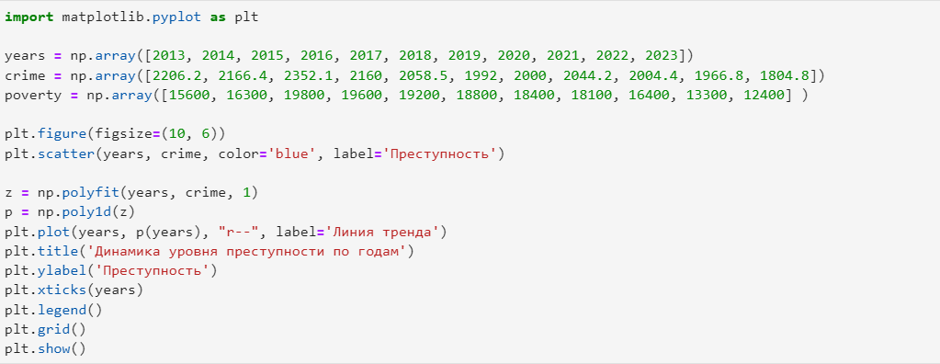
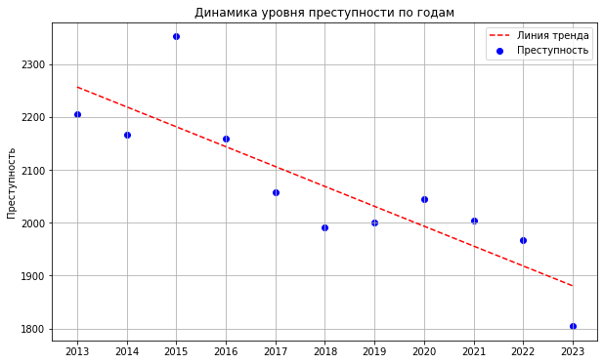
2 - |  |  |  |  |  | 2 -

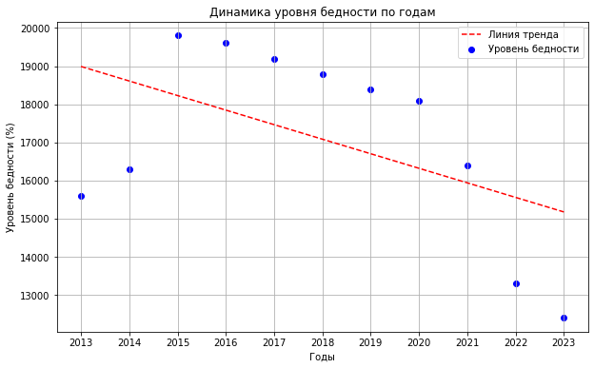
3 -
 |  |  |  |  |  | 3 -

 | Уравнение тренда
 | Sumxy | 390819560 |  |  |  | yx = a0 + a1x
 | Sumx | 187900 |  |  | a0 | 1206.5
 | Sumy | 22755.4 |  |  | a1 | 0.05
 | Sumx^2 | 3273110000
 | (Sumx)^2 | 35306410000
 | b
 | a

